17-10
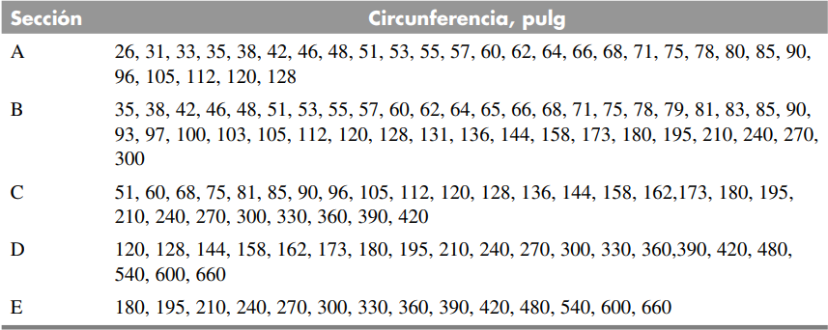
A | B | C | D | E
26 | 35 | 51 | 120 | 180
31 | 38 | 60 | 128 | 195
33 | 42 | 68 | 144 | 210
35 | 46 | 75 | 158 | 240
38 | 48 | 81 | 162 | 270
42 | 51 | 85 | 173 | 300
46 | 53 | 90 | 180 | 330
48 | 55 | 96 | 195 | 360
51 | 57 | 105 | 210 | 390
53 | 60 | 112 | 240 | 420
55 | 62 | 120 | 270 | 480
57 | 64 | 128 | 300 | 540
60 | 65 | 136 | 330 | 600
62 | 66 | 144 | 360 | 660
64 | 68 | 158 | 390
66 | 71 | 162 | 420
68 | 75 | 173 | 480
71 | 78 | 180 | 540
75 | 79 | 195 | 600
78 | 81 | 210 | 660
80 | 83 | 240
85 | 85 | 270
90 | 90 | 300
96 | 93 | 330
105 | 97 | 360
112 | 100 | 390
120 | 103 | 420
128 | 105
 | 112
 | 120
 | 128
 | 131
 | 136
 | 144
 | 158
 | 173
 | 180
 | 195
 | 210
 | 240
 | 270
 | 300

17-12
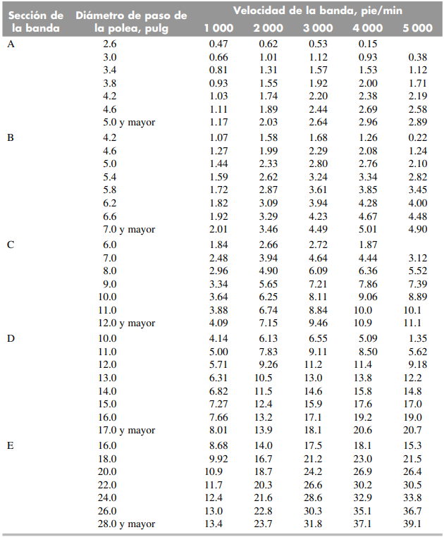
Sección de la banda | Diámetro de paso de la polea, pulg | Velocidad de la banda, pie/min
 |  | 1000 | 2000 | 3000 | 4000 | 5000
A | 2.6 | 0.47 | 0.62 | 0.53 | 0.15
 | 3 | 0.66 | 1.01 | 1.12 | 0.93 | 0.38
 | 3.4 | 0.81 | 1.31 | 1.57 | 1.53 | 1.12
 | 3.8 | 0.93 | 1.55 | 1.92 | 2 | 1.71
 | 4.2 | 1.03 | 1.74 | 2.2 | 2.38 | 2.19
 | 4.6 | 1.11 | 1.89 | 2.44 | 2.69 | 2.58
 | 5 | 1.17 | 2.03 | 2.64 | 2.96 | 2.89
B | 4.2 | 1.07 | 1.58 | 1.68 | 1.26 | 0.22
 | 4.6 | 1.27 | 1.99 | 2.29 | 2.08 | 1.24
 | 5 | 1.44 | 2.33 | 2.8 | 2.76 | 2.1
 | 5.4 | 1.59 | 2.62 | 3.24 | 3.34 | 2.82
 | 5.8 | 1.72 | 2.87 | 3.61 | 3.85 | 3.45
 | 6.2 | 1.82 | 3.09 | 3.94 | 4.28 | 4
 | 6.6 | 1.92 | 3.29 | 4.23 | 4.67 | 4.48
 | 7 | 2.01 | 3.46 | 4.49 | 5.01 | 4.9
C | 6 | 1.84 | 2.66 | 2.72 | 1.87
 | 7 | 2.48 | 3.94 | 4.64 | 4.44 | 3.12
 | 8 | 2.96 | 4.9 | 6.09 | 6.36 | 5.52
 | 9 | 3.34 | 5.65 | 7.21 | 7.86 | 7.39
 | 10 | 3.64 | 6.25 | 8.11 | 9.06 | 8.89
 | 11 | 3.88 | 6.74 | 8.84 | 10 | 10.1
 | 12 | 4.09 | 7.15 | 9.46 | 10.9 | 11.1
D | 10 | 4.14 | 6.13 | 6.55 | 5.09 | 1.35
 | 11 | 5 | 7.83 | 9.11 | 8.5 | 5.62
 | 12 | 5.71 | 9.26 | 11.2 | 11.4 | 9.18
 | 13 | 6.31 | 10.5 | 13 | 13.8 | 12.2
 | 14 | 6.82 | 11.5 | 14.6 | 15.8 | 14.8
 | 15 | 7.27 | 12.4 | 15.9 | 17.6 | 17
 | 16 | 7.66 | 13.2 | 17.1 | 19.2 | 19
 | 17 | 8.01 | 13.9 | 18.1 | 20.6 | 20.7
E | 16 | 8.68 | 14 | 17.5 | 18.1 | 15.3
 | 18 | 9.92 | 16.7 | 21.2 | 23 | 21.5
 | 20 | 10.9 | 18.7 | 24.2 | 26.9 | 26.4
 | 22 | 11.7 | 20.3 | 26.6 | 30.2 | 30.5
 | 24 | 12.4 | 21.6 | 28.6 | 32.9 | 33.8
 | 26 | 13 | 22.8 | 30.3 | 35.1 | 36.7
 | 28 | 13.4 | 23.7 | 31.8 | 37.1 | 39.1

17-13
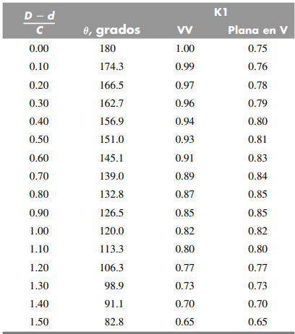
(D-d)/C | theta, grados | K1
 |  | VV | plana en V
0 | 180 | 1 | 0.75
0.1 | 174.3 | 0.99 | 0.76
0.2 | 166.5 | 0.97 | 0.78
0.3 | 162.7 | 0.96 | 0.79
0.4 | 156.9 | 0.94 | 0.8
0.5 | 151 | 0.93 | 0.81
0.6 | 145.1 | 0.91 | 0.83
0.7 | 139 | 0.89 | 0.84
0.8 | 132.8 | 0.87 | 0.85
0.9 | 126.5 | 0.85 | 0.85
1 | 120 | 0.82 | 0.82
1.1 | 113.3 | 0.8 | 0.8
1.2 | 106.3 | 0.77 | 0.77
1.3 | 98.9 | 0.73 | 0.73
1.4 | 91.1 | 0.7 | 0.7
1.5 | 82.8 | 0.65 | 0.65

17-14
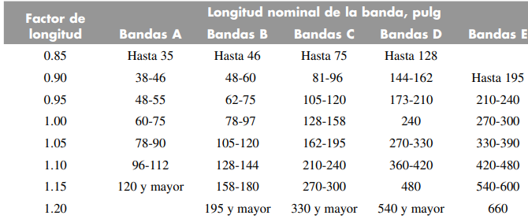
Factor de longitud | Longitud Nominal de la banda,pulg
 | Bandas A | Bandas B | Bandas C | Bandas D | Bandas E
0.85 | 35 | 46 | 75 | 128
0.9 | 38-46 | 48-60 | 81-96 | 144-162 | 195
0.95 | 48-55 | 62-75 | 105-120 | 173-210 | 210-240
1 | 60-75 | 78-97 | 128-158 | 240 | 270-300
1.05 | 78-90 | 105-120 | 162-195 | 270-330 | 330-390
1.1 | 96-112 | 128-144 | 210-240 | 360-420 | 420-480
1.15 | 120 | 158-180 | 270-300 | 480 | 540-600
1.2 |  | 195 | 330 | 540 | 660

